상품제안서
울트라 플러스 PD 초고속충전 LCD 디스플레이 케이블 CtoC 100W | 상품코드: S42560

 |  |  |  |  |  |  | 02-713-8555 | www.synergygift.co.kr
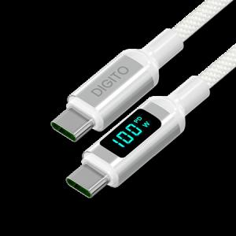

【상세/제작정보】

【인쇄/포장옵션】 | 스티커 / 포장지포장

【공급단가】 | 수량 | 30~ | 100~ | 300~ | 1,000~ | 3,000~
*VAT별도 | 단가 | 9,210원 | 9,070원 | 8,860원 | 8,500원 | 8,150원

【상품 URL】 | https://www.synergygift.co.kr:443/src/goods_detail.php?gdno=42560

